注意事項
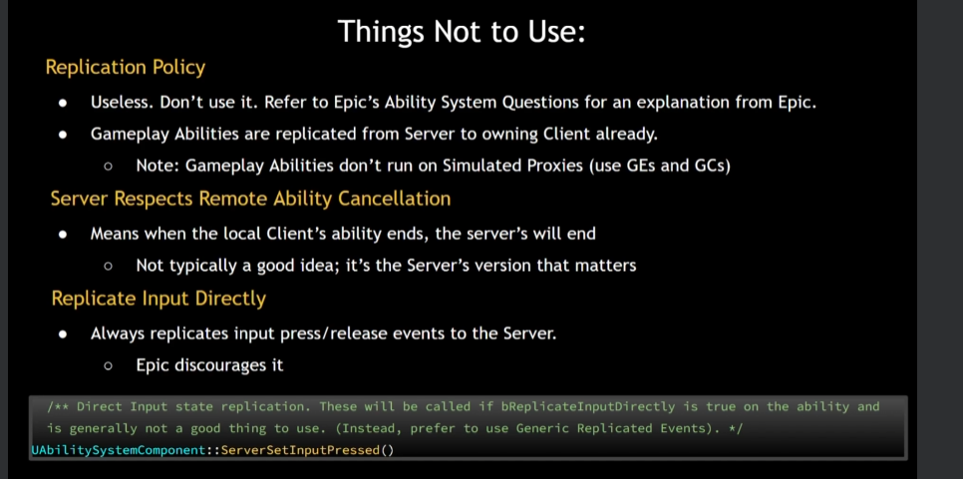
不應使用的事項：

複製政策：無用。請勿使用。請參考Epic的能力系統問題，以瞭解Epic的解釋。遊戲玩法能力已經從伺服器複製到擁有的客戶端。
注意：遊戲玩法能力不運行於模擬代理（請使用GEs和GCs）。
伺服器尊重遠程能力取消：當本地客戶端的能力結束時，伺服器的能力也會結束。通常不是一個好主意；重要的是伺服器的版本。
直接複製輸入：總是將輸入按壓/釋放事件直接複製到伺服器。Epic不鼓勵這樣做。

Instancing Policy
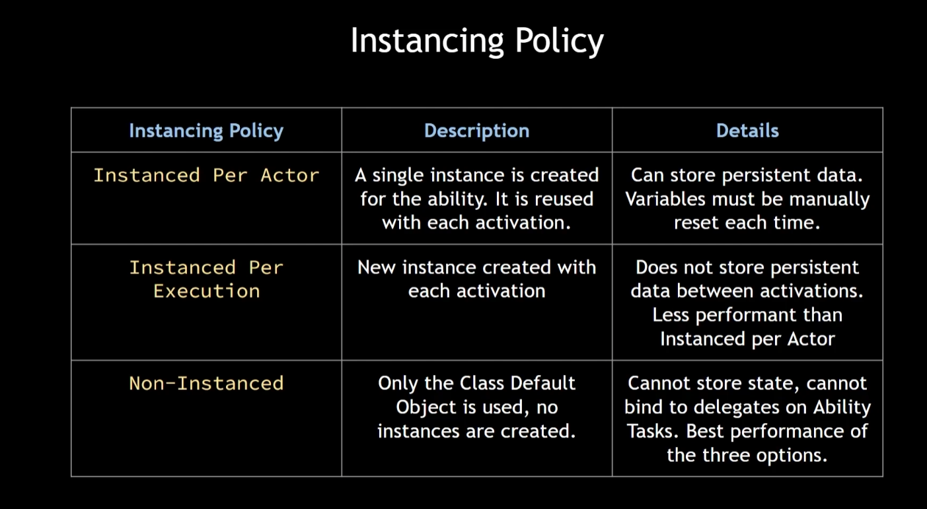
Instancing Policy | Description | Details
Instanced Per Actor | A single instance is created for the ability. It is reused with each activation. | Can store persistent data.Variables must be manually reset each time.
Instanced Per Execution | New instance created witheach activation | Does not store persistent data between activations. Less performant than Instanced per Actor
Non-Instanced | Only the Class Default Object is used, no instances are created. | Cannot store state, cannot bind to delegates on Ability Tasks. Best performance of the three options.

政策類型 | 描述 | 細節
Instanced Per Actor | 為每個技能創建單個實例，每次啟動時重複使用 | 可以存儲持久數據。每次都必須手動重置變量。
Instanced Per Execution | 每次啟動時都創建新的實例 | 不會在啟動之間存儲持久數據。比每個角色實例化稍差效能。
Non-Instanced | 僅使用類默認對象，不創建實例 | 不能存儲狀態，不能綁定到能力任務的代理。是三個選項中效能最佳的。

Tags
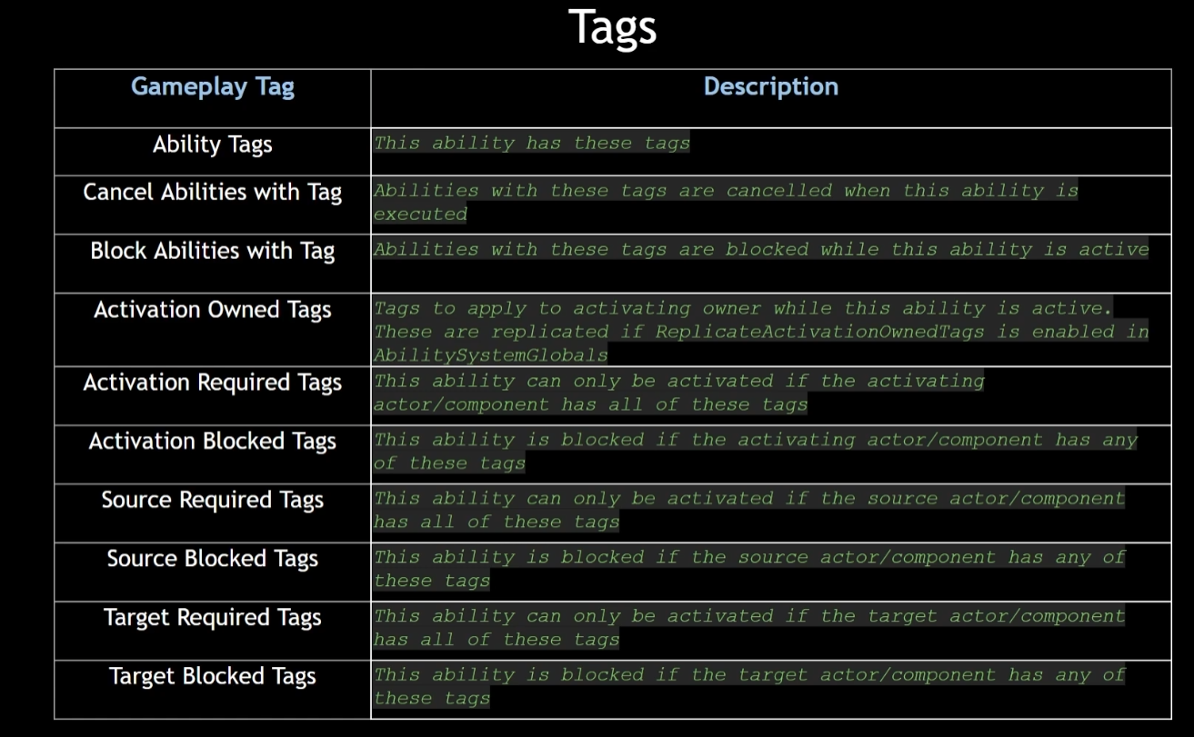
Gameplay Tag | 描述
Ability Tags | 此能力具有以下標籤
Cancel Abilities with Tag | 具有這些標籤的能力會被執行
Block Abilities with Tag | 在此能力活躍時，具有這些標籤的能力會被阻擋
Activation Owned Tags | 啟動擁有標籤，在此能力啟動時應用於啟動擁有者的標籤
Replicated Tags | 如果在AbilitySystemGlobals中啟用了ReplicateActivationOwnedTags
Activation Required Tags | 只有激活角色/組件具有所有這些標籤才能啟動此能力
Activation Blocked Tags | 如果激活角色/組件具有任何這些標籤，則此能力被阻擋
Source Required Tags | 只有來源角色/組件具有所有這些標籤才能啟動此能力
Source Blocked Tags | 如果來源角色/組件具有任何這些標籤，則此能力被阻擋
Target Required Tags | 只有目標角色/組件具有所有這些標籤才能啟動此能力
Target Blocked Tags | 如果目標角色/組件具有任何這些標籤，則此能力被阻擋

